상품제안서
[플레이고] W220 미니가습기 350ml | 상품코드: F31178

 |  |  |  |  |  |  | 02-412-0044 | www.easy1.co.kr
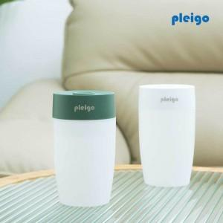

【상세/제작정보】 | <p>1박스당 택배비 : 4,000원</p><p>1박스 입수수량: 60개&nbsp;</p>

【인쇄/포장옵션】 | 레이저, 풀칼라 / 포장지포장

【공급단가】 | 수량 | 100~ | 300~ | 500~ | 1,000~ | 3,000~
*VAT별도 | 단가 | 3,060원 | 3,010원 | 2,940원 | 2,870원 | 2,820원

【상품 URL】 | http://www.easy1.co.kr/src/goods_detail.php?gdno=31178

